상품제안서
자바 제트라인3P세트 | 상품코드: F19417

 |  |  |  |  |  |  | 02-412-0044 | www.easy1.co.kr
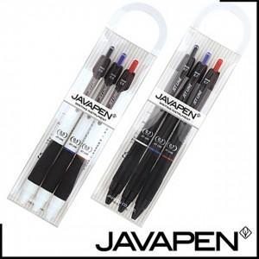

【상세/제작정보】

【인쇄/포장옵션】 | 스티커 / 포장불가능

【공급단가】 | 수량 | 300~ | 500~ | 1,000~ | 3,000~ | 5,000~
*VAT별도 | 단가 | 1,980원 | 1,910원 | 1,830원 | 1,760원 | 1,710원

【상품 URL】 | http://www.easy1.co.kr/src/goods_detail.php?gdno=19417

